净化器
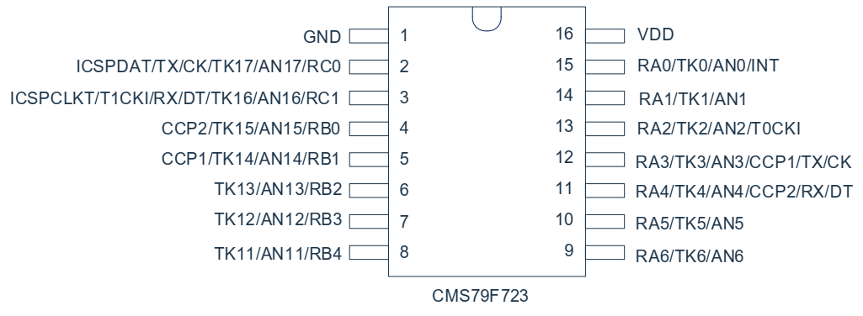
 |  | 芯片脚 | 触摸通道
按键 | 定时K1 | RA3 | TK3
 | 风速K4 | RA0 | TK0
 | 开关K3 | RA2 | TK2
 | 滤网重置K2 | RA1 | TK1

 |  | 芯片脚
TM1628A | 2:DIO | RA4
 | 3:CLK | RA5
 | 4:STB | RA6
 |  | TM1628A
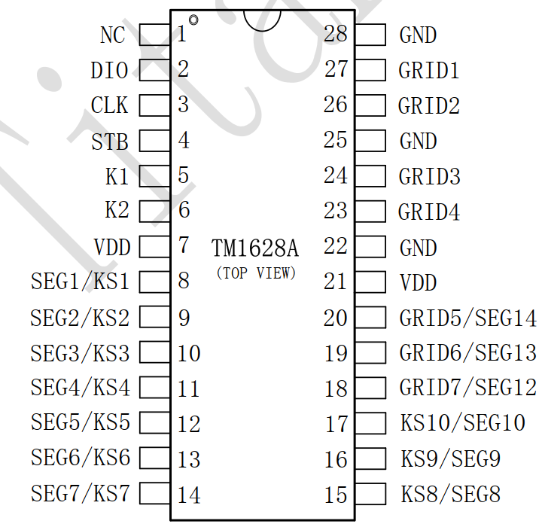
数码管 | DIG1 | GRID7
 | DIG2 | GRID6
 | DIG3 | GRID5
 | DIG4 | GRID4
 | DIG5 | GRID3
 | DIG6 | GRID2
 | A | SEG9
 | B | SEG7
 | C | SEG6
 | D | SEG2
 | E | SEG3
 | F | SEG4
 | G | SEG5
 | DP | SEG8
 |  | TM1628A
LED灯 | PIN1 | SEG1
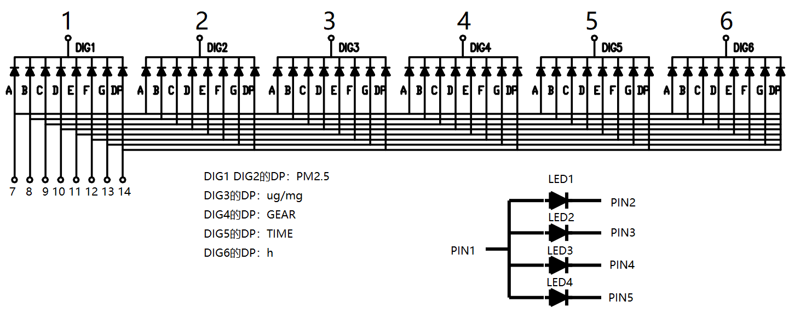
 | PIN2 | GRID2
 | PIN3 | GRID1
 | PIN4 | GRID3
 | PIN5 | GRID4

语音模块 | TX | RX/RC1
&WIFI | RX | TX/RC0

风扇 | PWM | RB3 | 输出1导通
 | VCC | RB0 | 输出1供电

ION | ON | RB4 | 输出1导通
 | VCC | RB0 | 输出1供电

TP-401W | DATA | RB2/AN13
 | VCC | RB1 | 输出0供电

多士炉
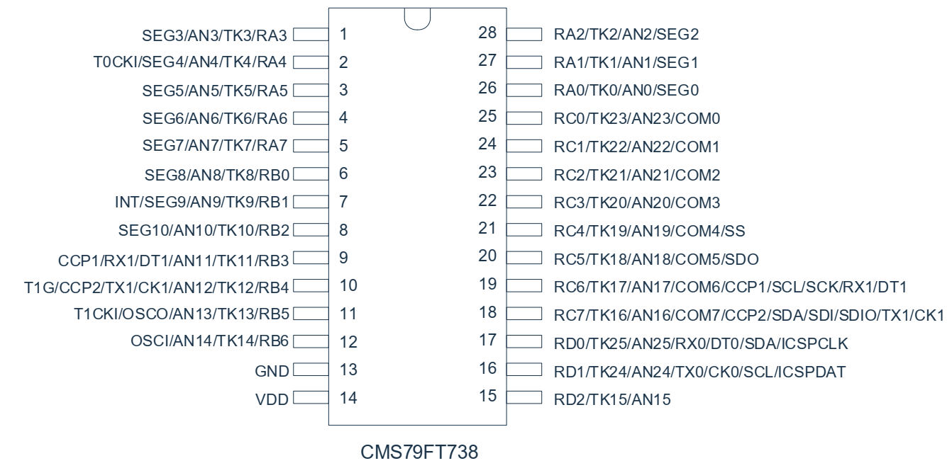
 |  | 芯片脚 | LED灯复用
按键 | BAGEL | RB3 | LED3 输出0亮
 | DEF | RB2 | LED2 输出0亮
 | CANCEL | NC | LED1 NC

 |  | 芯片脚
数码管& | DIG1 | RA5
图标 | DIG2 | RA4
 | DIG3 | RA3
 | DIG4 | RA6
 | DIG5 | RA2
 | SEGA | RD2
 | SEGB | RC5
 | SEGC | RC4
 | SEGD | RC3
 | SEGE | RC2
 | SEGF | RC1
 | SEGG | RC0
 | SEGH | RA0
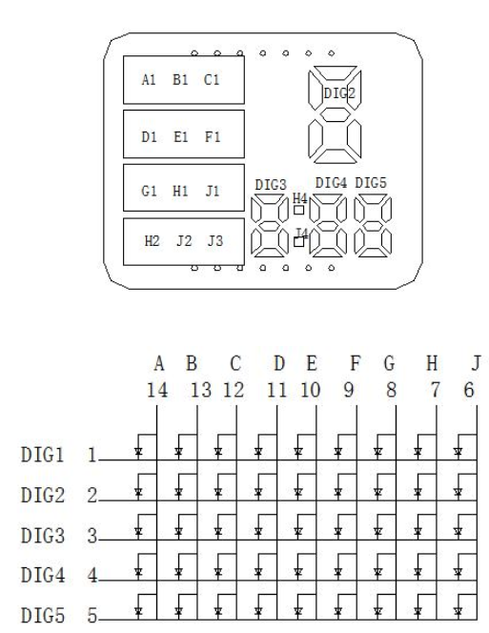
 | SEGJ | RA1

语音模块 | TX | RX1/RC6 | 打开上拉
&WIFI | RX | TX1/RC7

温度NTC | PIN | RB6/AN14 | NTC接GND 串入电阻10K

电位器 | PIN | RB4/AN12

电磁铁 | PIN | RB5 | 输出1同时给NTC和电位器供电

风扇
 |  | 芯片脚 | 触摸通道
按键 | ON/OFF | RA3 | TK3
 | SPEED/MODE | RA4 | TK4
 | TIME | RA7 | TK7
 | OS_RL | RA6 | TK6

 |  | 芯片脚
数码管& | SEG4 | RA2
图标 | SEG5 | RA1
 | SEG6 | RC2
 | SEG7 | RC3
 | SEG8 | RC4
 | SEG9 | RC5
 | SEG10 | RD2
 | DIG1 | RC1
 | DIG2 | RC0
 | DIG3 | RA0

步进电机 | A | RB6
&摆头 | B | RB5
 | C | RB3
 | D | RB2
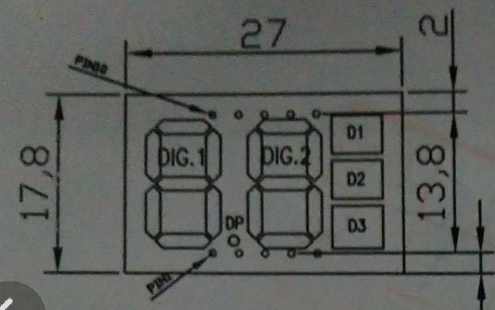
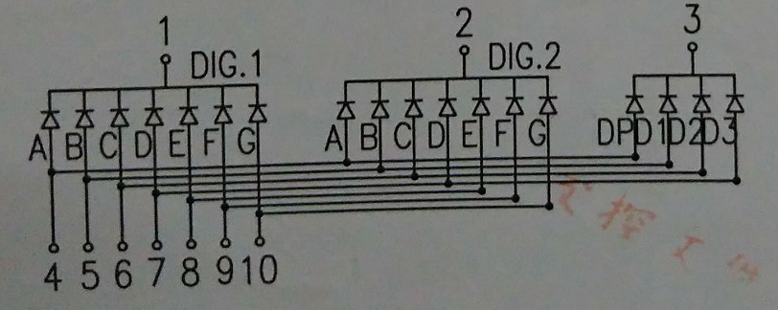
直流电机 | PIN | RB4/CCP2 | 高电平转
&风扇

语音模块 | TX | RX1/RC6 | 打开上拉
&WIFI | RX | TX1/RC7

蜂鸣器 | PIN | RA5

温度NTC | PIN | RB1/AN9 | NTC接GND 串入电阻10K

红外 | PIN | RB0

暖风机
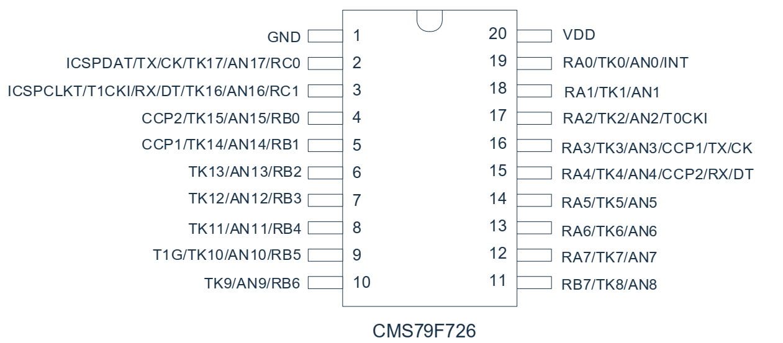
 |  | 芯片脚 | 触摸通道
按键 | 电源 | RB0 | TK15
 | 摆头 | RB1 | TK14
 | 模式 | RB2 | TK13
 | 定时 | RB3 | TK12

 |  | 芯片脚
数码管 | PIN1 | RA0 | 设置电流，不亮的IO配置成输入
 | PIN2 | RA1
 | PIN3 | RA2
 | PIN4 | RB4
 | PIN5 | RB5

步进电机 | A | RB7
 | B | RA7
 | C | RA6
 | D | RA5

语音模块 | TX | RX/RC1
&WIFI | RX | TX/RC0

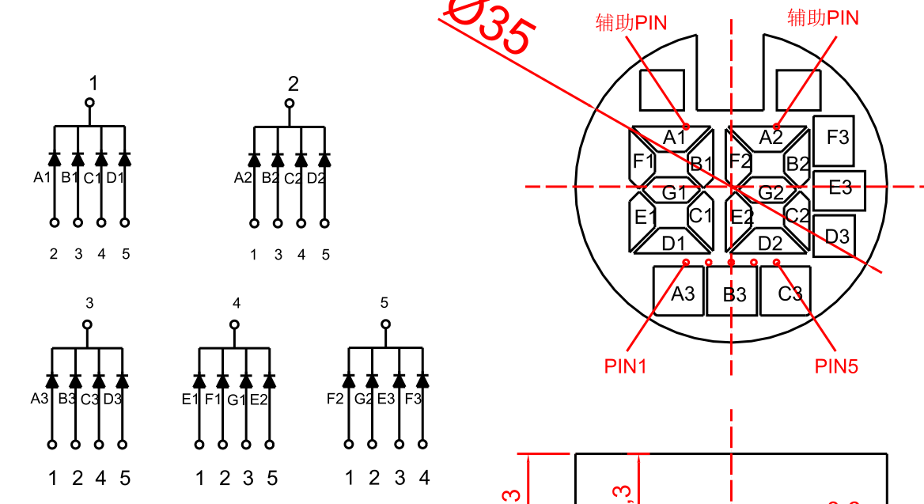
防倒开关 | PIN | RB6 | 打开上拉

风扇 | PIN | RA3/CCP1

PTC | PIN | RA4/CCP2 | 软启动

慢煮锅
 |  | 芯片脚 | 数码管复用
按键 | MODE | RC5 | SEG8
 | + | RC2 | SEG2
 | - | RC4 | SEG7
 | POWER | RA2 | SEG1

 |  | 芯片脚
数码管& | SEG1 | RA2
LED灯 | SEG2 | RC2
 | SEG3 | RA1
 | SEG4 | RA0
 | SEG5 | RC0
 | SEG6 | RC1
 | SEG7 | RC4
 | SEG8 | RC5
 | COM9 | RA3
 | COM10 | RA4
 | COM11 | RA5
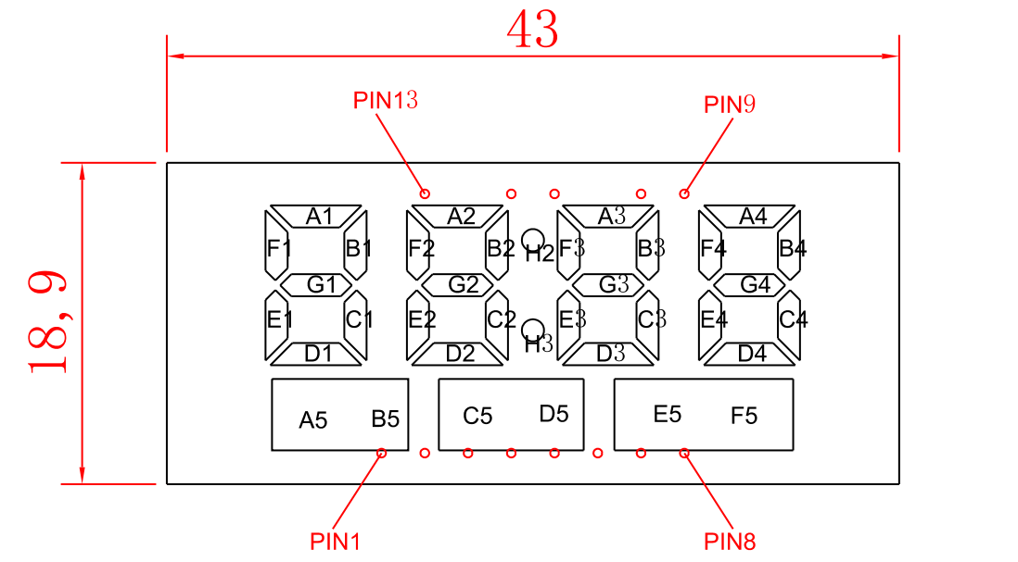
 | COM12 | RA6
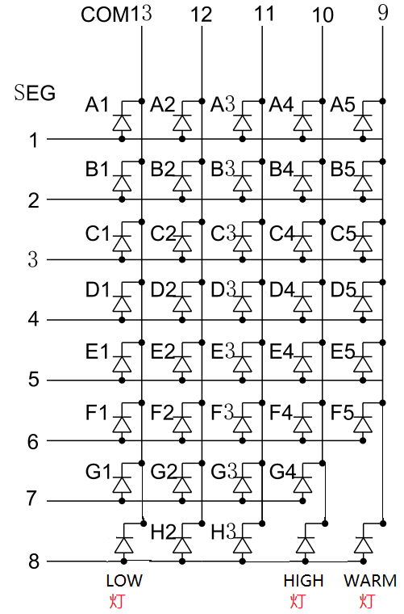
 | COM13 | RA7

语音模块 | TX | RX1/RC6
&WIFI | RX | TX1/RC7

继电器 | HT | RD2 | 输出1打开

